Kalorimetrie Template
Name | Sascha Berens |  |  | Alle orangen Zellen (bis inkl. Spalte G und Zeile 19!) ausfüllen!
Gruppe/Nummer | F1 | (z.B. Q3) |  | Benennung der Datei nach Filenamenkonvention (s. OLAT)
 |  |  |  | Zusammen mit dem Protokoll im OLAT hochladen
 |  |  |  | Auf korrekte Einheiten und die richtige Reihenfolge der Messungen achten!
 |  |  |  | Ein fehlerhaft ausgefülltes Template führt zu Abzügen in der Benotung!

Messung Nr. | Dm / g | DTLös / K | UHeiz / V | IHeiz / A | tHeiz / s | DTHeiz / K | C_p | DeltaH_Lös | m(g) | DeltaH_Lös/deltam | H_Ges
1 | 5.5526 | -0.6504 | 29.94 | 0.569 | 112.99 | 0.6714 | 7.030 | 1864.676 | 5.5526 | 335.820 | 1864.676
2 | 5.5363 | -0.6354 | 30.13 | 0.573 | 108.83 | 0.6619 | 2838.638 | 1803.671 | 11.0889 | 325.790 | 3668.346
3 | 5.5751 | -0.632 | 30.12 | 0.573 | 104.85 | 0.6343 | 2852.879 | 1803.019 | 16.664 | 323.406 | 5471.365
4 | 5.5555 | -0.6225 | 29.98 | 0.57 | 104.66 | 0.6306 | 2836.176 | 1765.520 | 22.2195 | 317.797 | 7236.885
5 | 5.5449 | -0.611 | 30.05 | 0.571 | 106.94 | 0.6449 | 2845.302 | 1738.480 | 27.7644 | 313.528 | 8975.365
6 | 5.5489 | -0.6056 | 30.09 | 0.572 | 108.17 | 0.6515 | 2857.660 | 1730.599 | 33.3133 | 311.881 | 10705.964
7 | 5.5575 | -0.5929 | 30.02 | 0.572 | 102.06 | 0.6144 | 2852.404 | 1691.190 | 38.8708 | 304.308 | 12397.155
8 | 5.5507 | -0.586 | 29.98 | 0.57 | 102.06 | 0.6137 | 2841.881 | 1665.342 | 44.4215 | 300.024 | 14062.497
9 | 5.5316 | -0.5764 | 30.03 | 0.571 | 101.33 | 0.6084 | 2855.882 | 1646.130 | 49.9531 | 297.587 | 15708.627
10 | 5.4866 | -0.5628 | 30.05 | 0.568 | 101.87 | 0.6059 | 2869.711 | 1615.073 | 55.4397 | 294.367 | 17323.701

 | Graph 11:
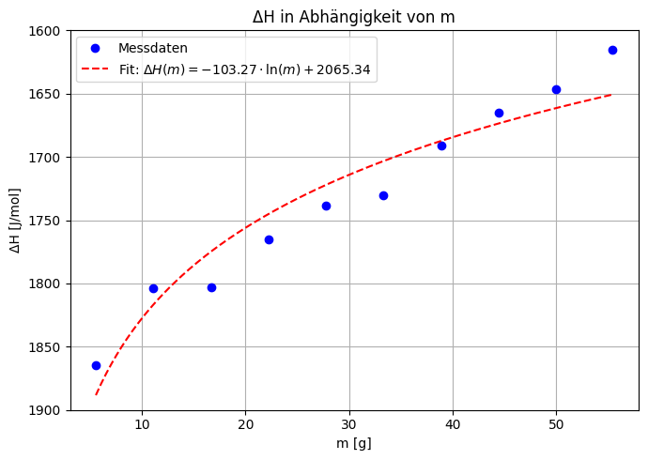

 | Graph 12:

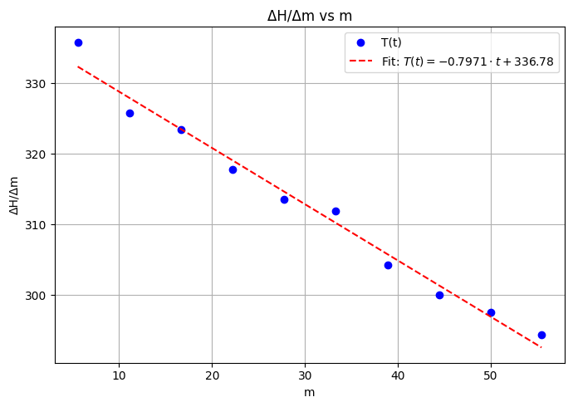

 | Erste Lösungsenthalpie (bei m=0): 336.78 ± 1.32 J/g

